Éducation physique
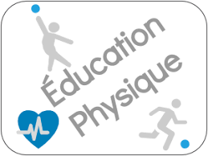
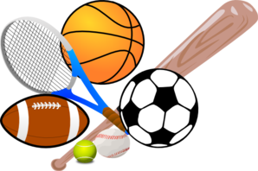
Éducation physique

Sport | 1re trimestre | 2e trimestre | 3e trimestre | 4e trimestre | 5e trimestre | Total | Tendance de croissance
Course 8 km | 34 | 45 | 64 | 77 | 105 | 325
Basket-ball | 80 | 100 | 100 | 110 | 120 | 510
Bowling | 16 | 24 | 32 | 28 | 24 | 124
Cyclisme | 10 | 23 | 43 | 33 | 59 | 168
Football drapeau | 120 | 160 | 160 | 200 | 200 | 840
Crosse | 80 | 120 | 120 | 120 | 120 | 560
Football | 160 | 160 | 160 | 160 | 160 | 800
Softball | 150 | 160 | 160 | 170 | 180 | 820
Natation | 23 | 30 | 35 | 40 | 43 | 171
Tennis | 40 | 40 | 50 | 50 | 60 | 240

Programme Annuel
Programme Annuel
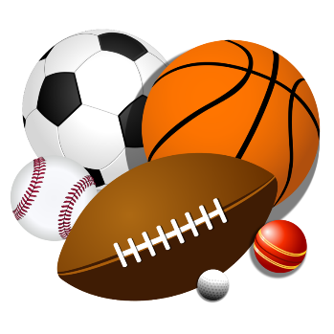

Inscriptions des adultes

Tous les sports
Sport | 1re année | 2e année | 3e année | 4e année | 5e année | Total
Course 8 km | 14 | 25 | 24 | 57 | 89 | 209
Basket-ball | 100 | 120 | 120 | 130 | 150 | 620
Bowling | 12 | 24 | 24 | 36 | 36 | 132
Cyclisme | 5 | 10 | 15 | 15 | 5209 | 5254
Football drapeau | 120 | 160 | 180 | 200 | 240 | 900
Crosse | 40 | 80 | 100 | 120 | 140 | 480
Football | 200 | 220 | 220 | 240 | 300 | 1180
Softball | 200 | 200 | 200 | 200 | 200 | 1000
Natation | 40 | 50 | 50 | 60 | 60 | 260
Tennis | 45 | 30 | 50 | 70 | 80 | 275

